Reporte personas sensibilizadas
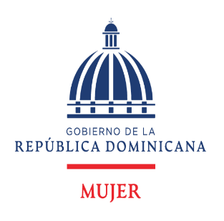
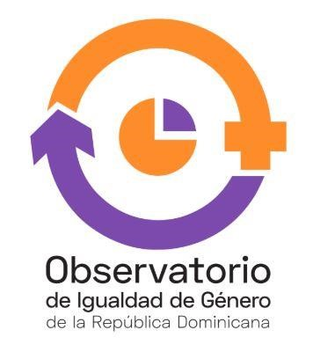

Departamento de Investigación y Estadísticas Observatorio de Igualdad y Equidad de Género

 | Datos estadísticos Abril-Junio 2021

Sensibilizaciones

Cuadro 1
República Dominicana: Número de sensibilizaciones y personas sensibilizadas por el Ministerio de la Mujer, por sexo, según mes en que se realizaron, 2021
Mes | Número de sensibilizaciones | Personas sensibilizadas
 |  | Total | Hombres | Mujeres
Total | 697 | 25,073 | 9,324 | 15,749
Abril | 218 | 5,879 | 2,350 | 3,529
Mayo | 264 | 7,831 | 2,336 | 5,495
Junio | 215 | 11,363 | 4,638 | 6,725
Fuente: Departamento de Investigación y Estadísticas del Ministerio de la Mujer.

Cuadro 2
República Dominicana: Número de sensibilizaciones y personas sensibilizadas por el Ministerio de la Mujer, por sexo, según mes en que se realizaron, 2021
Mes | Número de sensibilizaciones | Personas sensibilizadas
 |  | Total | Hombres | Mujeres
Total | 1,170 | 39,726 | 14,693 | 25,033
Enero | 81 | 3,165 | 1,292 | 1,873
Febrero | 153 | 4,094 | 1,733 | 2,361
Marzo | 239 | 7,394 | 2,344 | 5,050
Abril | 218 | 5,879 | 2,350 | 3,529
Mayo | 264 | 7,831 | 2,336 | 5,495
Junio | 215 | 11,363 | 4,638 | 6,725
Fuente: Departamento de Investigación y Estadísticas del Ministerio de la Mujer.

